取消刷新
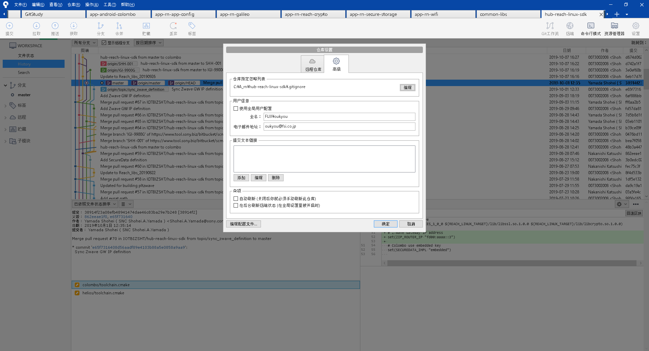

取消自动刷新，自动刷新占用资源。
设置→高级

定位项目
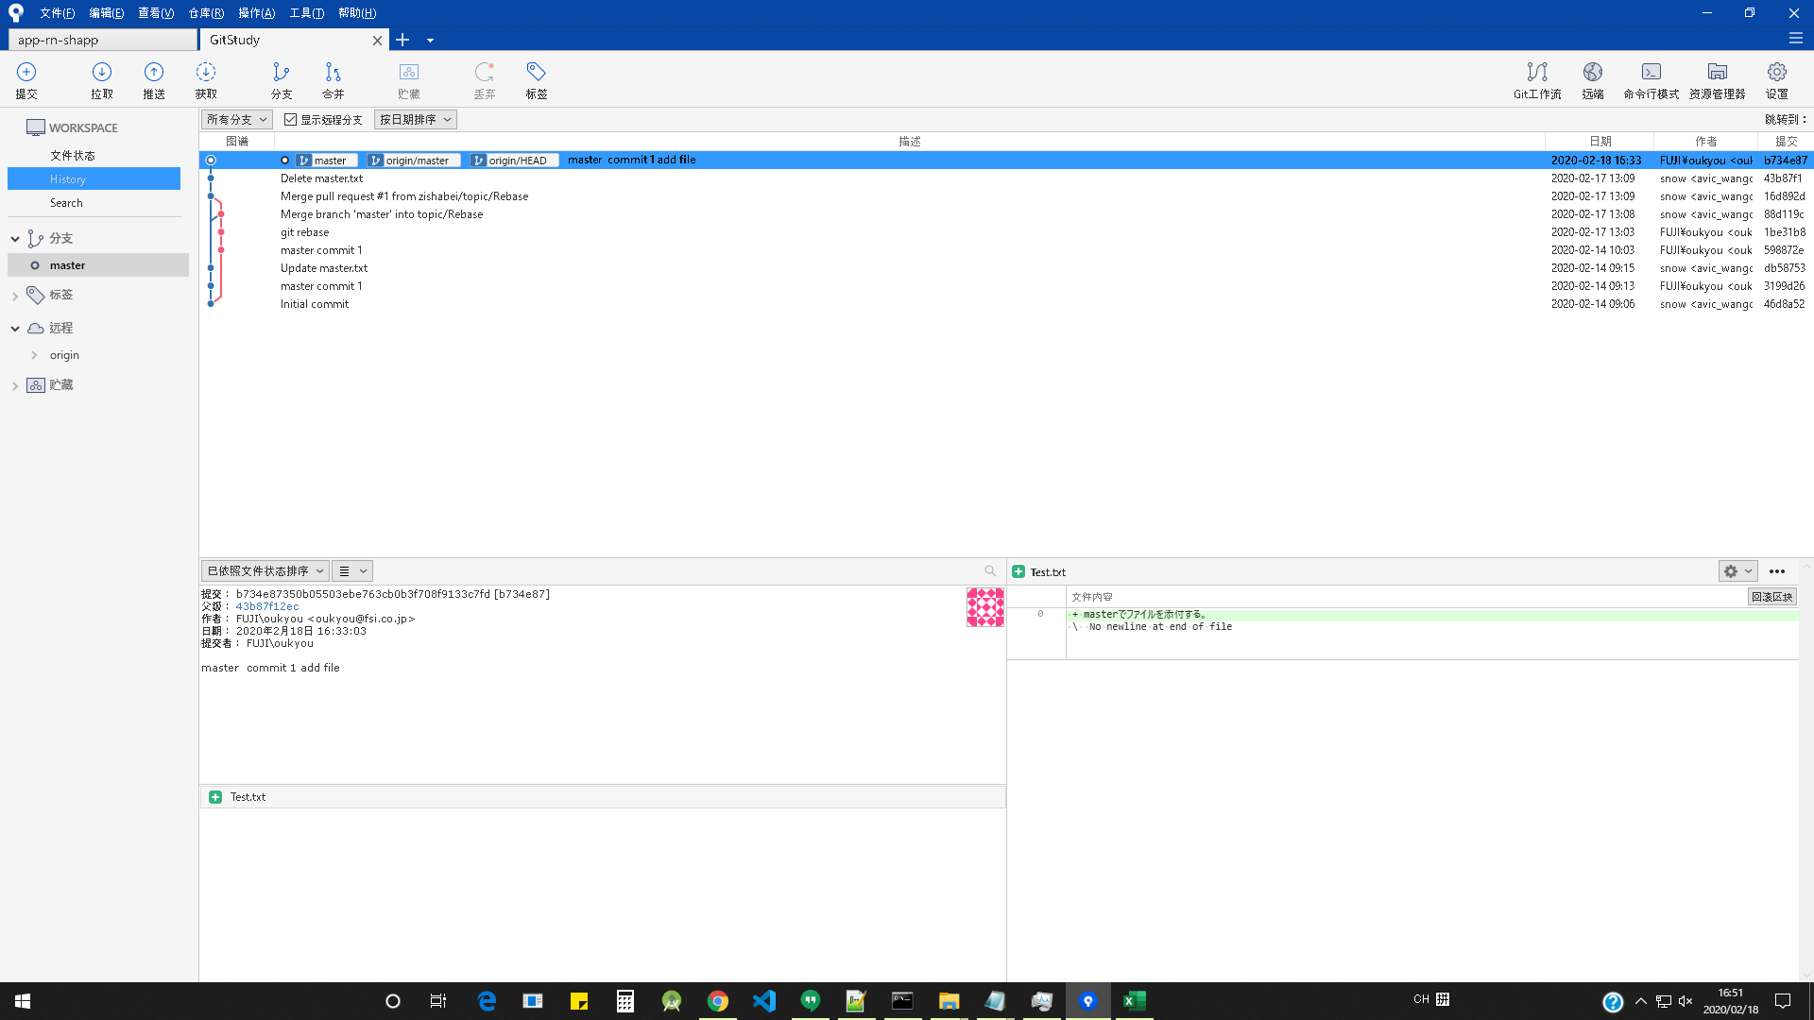
在当前项目标签下，点击资源管理器，可以直接定位项目地址。 | 注：有时候sourcetree会莫名出现一个非自己添加的项目，这个项目会造成sourcetree极度卡顿，此时可以点击资源管理器，定位到项目根目录，删除掉.git文件夹就可以了。

